CN NÁBYTEK,DROB. STAVEB. ÚPRAVY
Příloha č.4 CENOVÁ NABÍDKA - NÁBYTEK |  | obrázek - slouží pro představu designu výrobků, jejich barevnost na obrázku neodpovídá skutečnému výběru!!!
Název veřejné zakázky: Revitalizace kanceláří 2025 SCCR II
ZADAVATEL UPOZORŇUJE, ŽE TABULKA POLOŽKOVĚ A KUSOVĚ NEODPOVÍDÁ PŘÍLOZE Č.5 PROJEKT Z DŮVODU ÚSPORY NÁKLADŮ, Z PŮVODNÍHO PROJEKTU SE NEBUDE REALIZOVAT MÍSTNOST 3.01,3.12 ČETNĚ VÝROBKU N25 AKUSTICKÝ BOX
kód | výrobek |  | cena/ks vč. dph | cena celkem vč. Dph
N01 | ergonomická židle | 4 |  | 0
popis | kancelářská otočná židle s područkami, výškově stavitelná, černý nylonový rám opěráku, synchronní mechanika s nastavením tuhosti odporu opěráku pod sedákem, 5-ramenný nylonový kříž, černá kolečka s pryží na tvrdé podlahy, čalouněný sedák - hladká černá látka (dle výběru ze vzorníku), síťovaný opěrák - černá barva (dle výběru ze vzorníku), výškově nastavitelné područky (dle výběru ze vzorníku) - černá barva, šířka 700 mm, hloubka 700 mm, celková výška 1240-1500 mm, výška sedáku 410-520 mm | 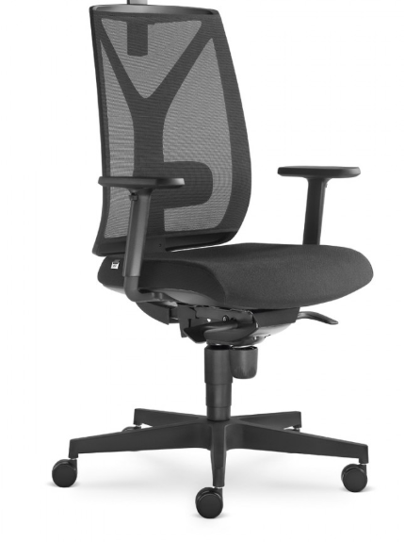
přísluš.
reference

N02 | výškově polohovatelný stůl | 10 |  | 0
popis | kancelářský stůl elektricky výškově polohovatelný, rozměr desky 1600x800 mm, minimální rozsah výšky 642-1292 mm, pracovní deska z LTD tl. min 25 mm s ABS hranou min. 2 mm - povrch melaninová folie v dekoru tmavý ořech (dle výběru ze vzorníku), deska s obkloukovým výrezem v ose desky, kovová lakovaná podnož z jeklu se svařovaným profilem pro stabilitu vč. výškově rektifikačních patek (dle výběru ze vzorníku) - černá barva (dle výběru ze vzorníku), snadná montáž a demontáž v provedení konstrukce "kov na kov" se závrtnými maticemi, nosnost min. 100 kg, nutné doložit certifikaci dle FSC (PEFC), EN 527-1:2011, EN 527-2:2016 | 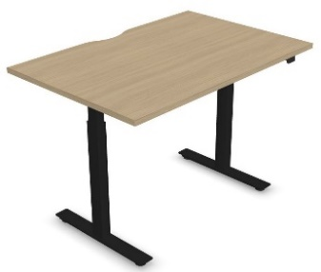
přísluš. | pod deskou podvěšený celokovový kanál pro umístění napájení 360 mm, černý síťovinový svod pro kabely
reference

N03 | stolní paraván | 10 |  | 0
popis | stolní čalouněný paraván ke stolu, rozměr 1600x415x22 mm, dřevotřísková deska s pěnou a čalouněním z PE textilie - tmavě zelená barva s šedým akcentem (dle výběru ze vzorníku), kovové prvky pro uchycení k desce stolu - černá barva | 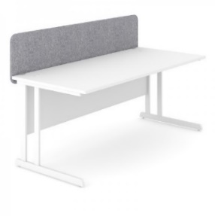
přísluš.
reference

N04 | pojízdný kontejner pod stůl | 11 |  | 0
popis | pojízdný zásuvkový kontejner na kolečkách, rozměry 298x600x560 mm, 3x zásuvka, centrální zamykání, úchytky zásuvek z profilovaného eloxovaného hliníku lakovaného - černá barva (dle výběru ze vzorníku), úchytky po celé šíři čela zásuvek, korpus a čela z laminovaných dřevotřískových desek - černá barva (dle výběru ze vzorníku)
přísluš.
reference

N06 | výškově polohovatelný stůl | 1 |  | 0
popis | kancelářský stůl elektricky výškově polohovatelný, rozměr desky 1800x800 mm, minimální rozsah výšky 642-1292 mm, pracovní deska z LTD tl. min 25 mm s ABS hranou min. 2 mm - povrch melaninová folie v dekoru tmavý ořech (dle výběru ze vzorníku), deska s kabelovou prostupkou kovovou otevírací na pravé straně, kovová lakovaná podnož s trojsegmentovým zdvihem z jeklu se svařovaným profilem pro stabilitu vč. výškově rektifikačních patek (dle výběru ze vzorníku) - černá barva (dle výběru ze vzorníku), snadná montáž a demontáž v provedení konstrukce "kov na kov" se závrtnými maticemi, nosnost min. 100 kg, nutné doložit certifikaci dle FSC (PEFC), EN 527-1:2011, EN 527-2:2016 | 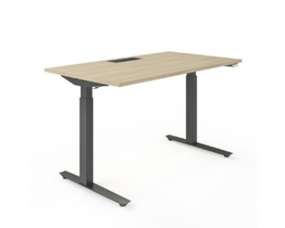
přísluš. | pod deskou podvěšený celokovový kanál pro umístění napájení 360 mm, černý síťovinový svod pro kabely
reference

N07 | jednací stůl pro 10 osob | 1 |  | 0
popis | jednací stůl, rozměry desky 3200x1200x740 mm, stolová deska z LTD tl. min 25 mm s ABS hranou min. 2 mm - povrch melaninová folie v dekoru tmavý ořech (dle výběru ze vzorníku), 2x kabelová prostupka kovová otevírací v ose desky, kovová lakovaná podnož - černá barva (dle výběru ze vzorníku), snadná montáž a demontáž v provedení konstrukce "kov na kov" se závrtnými maticemi, pod stolem kabelový celokovový žlab
přísluš. | černý síťovinový svod pro kabely
reference

N08 | jednací stůl pro 4 osoby | 1 |  | 0
popis | jednací stůl, rozměry desky 1400x800x715 mm, stolová deska z LTD tl. min 25 mm s ABS hranou min. 2 mm - povrch melaninová folie v dekoru tmavý ořech (dle výběru ze vzorníku), bez kabelového prostupu, kovová lakovaná podnož (dle výběru ze vzorníku) - černá barva (dle výběru ze vzorníku), snadná montáž a demontáž v provedení konstrukce "kov na kov" se závrtnými maticemi | 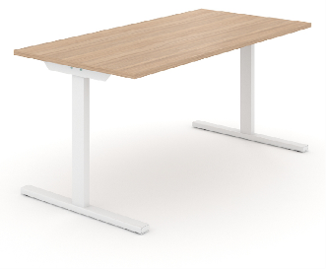
přísluš.
reference

N09 | konferenční židle | 14 |  | 0
popis | čalouněná židle s ližinovou podnoží, šířka 500 mm, hloubka 530 mm, výška 885 mm, výška sedáku 460 mm, čalounění z PE textilie - tmavě zelená barva s šedým akcentem (dle výběru ze vzorníku), kovová lakovaná podnož - černá barva (dle výběru ze vzorníku) | 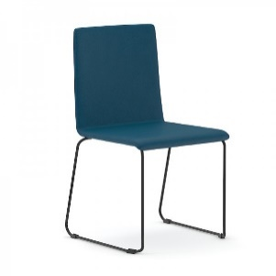
přísluš.
reference

N10 | jednací křeslo | 6 |  | 0
popis | čalouněné křeslo s ližinovou podnoží, šířka 690 mm, hloubka 725 mm, výška 735 mm, výška sedáku 320 mm, čalounění z PE textilie - tmavě zelená barva s šedým akcentem (dle výběru ze vzorníku), kovová lakovaná podnož - černá barva (dle výběru ze vzorníku) | 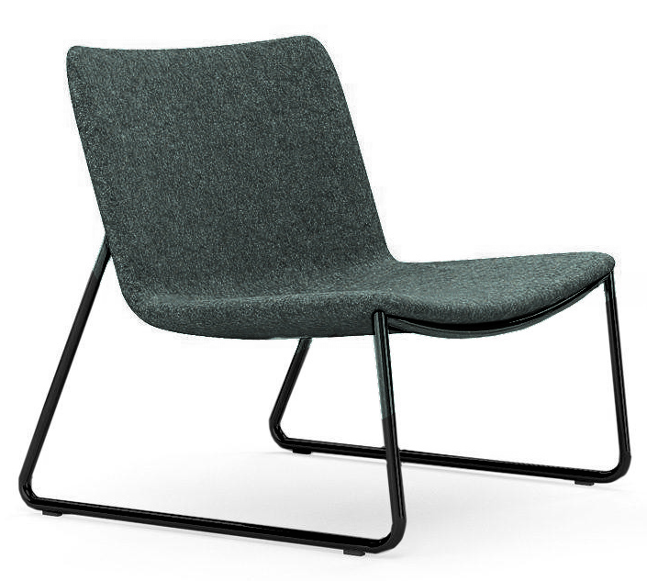
přísluš.
reference

N11 | konfereční stolek | 1 |  | 0
popis | konferenční stolek, Ø420 mm, výška 450 mm, stolová deska z laminátu - dekor černá barva, kovová podnož - černý komaxitový povrch (dle výběru ze vzorníku) | 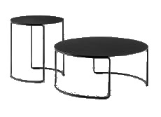
přísluš.
reference

N12 | konfereční stolek | 1 |  | 0
popis | konferenční stolek, Ø690 mm, výška 300 mm, stolová deska z laminátu - dekor černá barva, kovová podnož - černý komaxitový povrch (dle výběru ze vzorníku)
přísluš.
reference

N14 | skříňka | 2 |  | 0
popis | systémové řešení úložných prostor s posuvnými dveřmi - základní modul korpusu 800 x 400 mm, provedení DTD melaninové desky tl. 18 mm s ABS hranou min. 2 mm, korpusy, police a dvířka - bílá barva (dle výběru ze vzorníku), kovové úchytky (dle výběru ze vzorníku) - černá barva, kovový soklový rám se 4 nohami (dle výběru ze vzorníku) - bílá barva
přísluš.
reference

N15 | skříňka | 2 |  | 0
popis | systémové řešení úložných prostor s posuvnými dveřmi - základní modul korpusu 1200 x 400 mm, provedení DTD melaninové desky tl. 18 mm s ABS hranou min. 2 mm, korpusy - černá barva (dle výběru ze vzorníku), dvířka - tmavý ořech (dle výběru ze vzorníku), kovový soklový rám se 4 nohami (dle výběru ze vzorníku) - černá barva
přísluš.
reference

N16 | šatní skříň | 1 |  | 0
popis | truhlářský výrobek - vestavěná skříň s otevřenou nikou vč. šatní tyče a postranní skříňkou s otevíravými dveřmi, rozměry cca 600 x 1450 x 2100 mm, laminované MDF desky - bílá barva (vzorkovat s výrobkem N14 ze vzorníku), nábytkové výškově stavitelné nohy, šatní hranatá kovová tyč - černá matná barva, úchytky kovové hranaté - černá barva, viz samostatný výkres "výrobek N16"
přísluš.
reference

N17 | policový systém | 1 |  | 0
popis | systémové řešení policového systému, délka 2350, šířka 400, výška 1635 mm, svařovaná konstrukce z lakovaného kovu profil 25x25 mm opatřené práškovou vypalovací barvou, rektifikační patky, kovová konstrukce - černá barva (dle výběru ze vzorníku), spodní výsuvné skříňky a police - laminované dřevotřískové desky tl. min 25 mm s ABS hranou min. 2 mm - dekor tmavý ořech (dle výběru ze vzorníku), úchytky - černá barva (dle výběru ze vzorníku) | 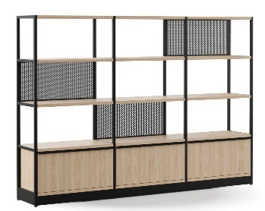
přísluš. | 3x zadní kovový perforovaný panel 750 x 355 x 25 mm - černá barva (dle výběru ze vzorníku), 3x kovový květináč 748 x 407 x 160 mm - černá barva (dle výběru ze vzorníku), 3x kovová zarážka na knihy (2xL, 1xP) - černá barva (dle výběru ze vzorníku)
reference

N18 | policový systém s květináčem | 7 |  | 0
popis | systémové řešení policového systému, délka 800, šířka 400, výška 1255 mm, svařovaná konstrukce z lakovaného kovu profil 25x25 mm opatřené práškovou vypalovací barvou, rektifikační patky, kovová konstrukce - černá barva (dle výběru ze vzorníku), spodní výsuvné skříňky a police - laminované dřevotřískové desky tl. min 25 mm s ABS hranou min. 2 mm - dekor tmavý ořech (dle výběru ze vzorníku), úchytky - černá barva (dle výběru ze vzorníku)
přísluš. | 1x zadní kovový perforovaný panel 750 x 355 x 25 - černá barva (MA01)
reference

N19 | věšák | 2 |  | 0
popis | černý kovový volně stojící věšák | 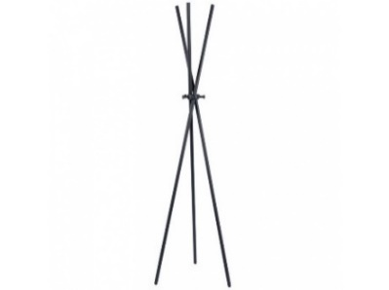
přísluš.
reference

N20 | prosklená příčka s dveřmi | 1 |  | 0
popis | jednoduchá prosklená příčka v AL rámu (bílá barva) + celoskleněné otevíravé dveře š. 900 mm, dveře osazeny do AL systémové zárubně, bezpečnostní zasklení čiré tl. 10 mm, Rw=35 dB, černé těsnění, padací lišta, dveřní zarážka, podrobněji viz samostatný výkres "výrobek N20 a N21"
přísluš. | vč. bezpečnostního polepu skla
reference

N21 | prosklená příčka s dveřmi | 1 |  | 0
popis | jednoduchá prosklená příčka v AL rámu (bílá barva) + celoskleněné otevíravé dveře š. 800 mm, dveře osazeny do AL systémové zárubně, bezpečnostní zasklení čiré tl. 10 mm, Rw=35 dB, černé těsnění, padací lišta, dveřní zarážka, podrobněji viz samostatný výkres "výrobek N20 a N21"
přísluš. | vč. bezpečnostního polepu skla
reference

N23 | zrcadlo na stěnu | 1 |  | 0
popis | bezrámové a bezfazetové zrcadlo na stěnu, základní rozměr 400x1200 mm, provedení shodné se zrcadly v místnostech č. 3.01 a 3.14
přísluš.
reference

N26 | kuchyňské skříňky - doplnění stávající kuchyňské linky | 1 |  | 0
popis | truhlářský výrobek - doplnění kuchyňské linky (skříňky pro vestavěnou ledničku a mikrovlnnou troubu a zakrytí bojleru), materiál a dekor dle stávající kuchyňské linky - viz samostatný výkres "výrobek N26" a koordinace s výrobky N27 a N28
přísluš. | vč. výměny 6 úchytek stávající kuchyňské linky
reference

N27 | vestavná chladnička s mrazákem | 1 |  | 0
popis | vestavná chladnička s mrazákem, panty vpravo, pevná montáž dvířek lednice, 3 police a 1 přihrádka v mrazáku, LED osvětlení a indikace otevřených dveří, rozměry 88 x 54 x 54 mm, minimální objem 100 l + mrazící prostor min. 16 l, maximální hmotnost 30 kg; koordinace s výrobkem N26 | 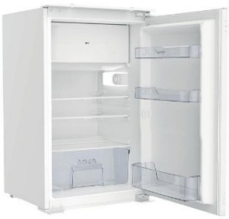
přísluš.
reference

N28 | vestavná mikrovlnná trouba | 1 |  | 0
popis | vestavná mikrovlnná trouba s otočným talířem, časovač, vnější rozměry 38,2 x 59,5 x 32 cm, vnitřní objem 22 l, šedá barva; koordinace s výrobkem N26
přísluš.
reference

S01 | lineární stropní svítidlo | 3 |  | 0
popis | zavěšené lineární LED svítidlo umožňující spojování svítidel do ucelených linií, délka 1200 mm - specifikace viz samostatný výkres "svítidla S01 a S02" | 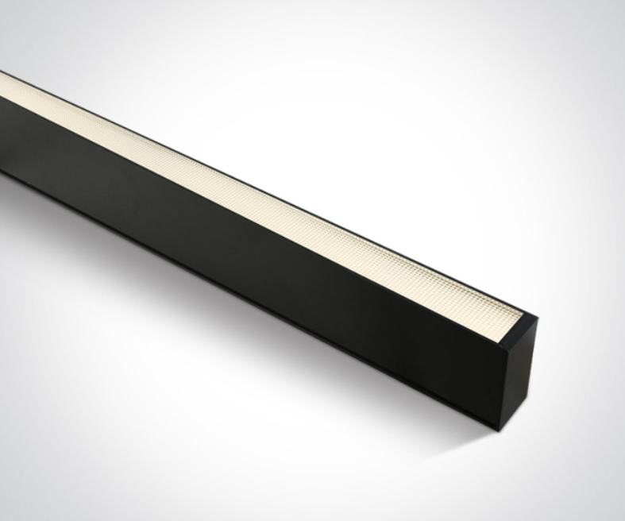
přísluš. | vč. montážní sady
reference

S02 | lineární stropní svítidlo | 9 |  | 0
popis | zavěšené lineární LED svítidlo umožňující spojování svítidel do ucelených linií, délka 1500 mm - specifikace viz samostatný výkres "svítidla S01 a S02"
přísluš. | vč. montážní sady
reference

S03 | sestava svítidel nad jednací stůl | 1 |  | 0
popis | sestava svítidel složená do útvaru připomínající logo středních Čech - specifikace viz samostatný výkres "svítidla S03 a S04"
přísluš.
reference

S04 | stropní svítidlo nad jednací stůl | 1 |  | 0
popis | sestava svítidel složená do hvězdice - specifikace viz samostatný výkres "svítidla S03 a S04" | 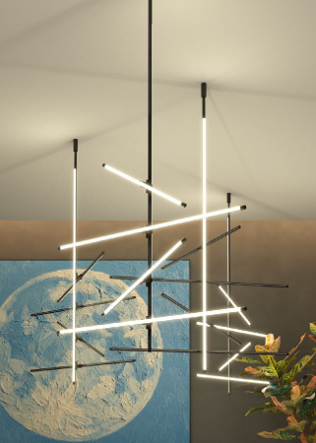
přísluš.
reference

S05 | stropní svítidlo nad jednací stůl | 1 |  | 0
popis | liniové přisazené svítidlo z AL profilu a 2x LED pásku, dl. 3000 mm - specifikace viz samostatný výkres "svítidla S05 a S06" | 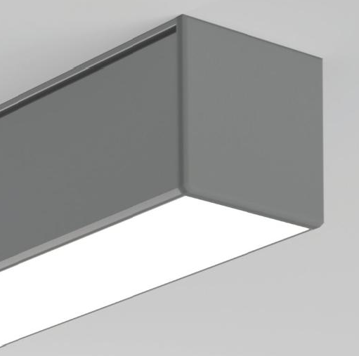
přísluš.
reference

S06 | stropní svítidlo nad jednací stůl | 2 |  | 0
popis | liniové přisazené svítidlo z AL profilu a 2x LED pásku, dl. 2400 mm - specifikace viz samostatný výkres "svítidla S05 a S06"
přísluš.
reference

S07 | výměna koncových prvků elektro | 1 kpl |  | 0
popis | výměna stávajících spínačů, přepínačů, zásuvek a datových zásuvek - materiál plast, bílá matná barva, použité prvky vč. vícerámečků budou kompatibilní se stávající elektroinstalací i montážními otvory (instalační krabici lze vyměnit), vyjma výměn v dokumentaci označených dvojzásuvek, které budou vyměněny za jednozásuvky a opačně | 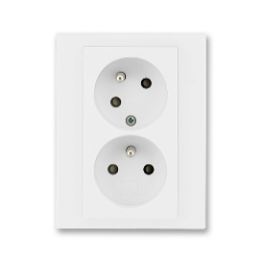
 | 1rámeček - 3ks sériový přepínač, 4ks zásuvka
 | 1rámeček - 15ks dvojzásuvka
 | 2rámeček - 1ks 2x jednopólový spínač, 1ks 2x střídavý přepínač, 1 ks 2x sériový přepínač, 1ks 2x zásuvka, 4ks 2x 2data, 1ks 1x 2data+ 1x tv-r
 | 3rámeček - 1ks 2x střídavý přepínač+1x sériový přepínač, 1ks 3x zásuvka, 5ks 2x 2data+1x tv-r
 | 4rámeček - 1 ks 4x zásuvka
přísluš.
reference

S08 | led pásky v kuchyňské skříňce | 1 |  | 0
popis | 2x LED pásek v AL profilu, dl. 2x 560 mm, nasvícení nových kuchyňských skříněk - pásek i AL profil budou shodné se stávající prvky pod kuchyňskými skříňkami, nové pásky budou buď propojeny se stávajícím, nebo bude použito nové trafo a pásky budou přepojeny - stávající a nové LED pásky budou spínány stávajícím ovladačem
přísluš.
reference
Maximální doba dodání nábytku v celých kalendářních dnech je XX dní |  |  | cena celkem v Kč vč. dph | - Kč
 |  |  | zadavatel doporučuje zkontrolovat vzorečky
PŘÍLOHA Č.4 CENOVÁ NABÍDKA - STAVEBNÍ PRÁCE
Název veřejné zakázky: Revitalizace kanceláří 2025 SCCR II
Položka/kód | zkrácený popis | MJ | množství | cena MJ (Kč vč DPH) | cena celkem v Kč vč. DPH
NÍŽE ZADAVATEL NAVRHUJE POŽADOVANÉ POLOŽKY, KTERÉ SI ÚČASTNÍK VÝBĚROVÉHO ŘÍZENÍ MŮŽE UPRAVIT
1. Stěhování (vystěhování / nastěhování) | Kompletní vystěhování vybavení a ekologická likvidace starého nábytku ze 2. patra bez výtahu
2. Přípravné práce | Zakrytí podlah, oken, ochrana zařízení, příprava prostor
3. Bourací a stavební úpravy | Bourání SDK příčky, začišťovací práce
4. Elektroinstalace a montáže | Nové zásuvky, přesuny a instalace osvětlení, dvou vestavěných elektrospotřebičů, elektro práce
5. Malířské práce (vč. škrábání) | Škrábání, penetrace, tónované malby, vysoké stropy- zadavatel požaduje pouze nejnutnější práce začištění otvorů, zakrytí malbou
6. Drobné truhlářské a montážní práce | Úchytky kuchyňských dvířek, montáž polic, doplňkové prvky, montáž skleněných stěn
7. Úklid po realizaci | Odvoz suti a materiálu, závěrečný úklid
8. Koordinace, režie, dohled | Řízení zakázky, komunikace, dohled, časový management
9. Doprava a parkovné | Náklady na dopravu, parkování ve městě po dobu realizace - zadavatel umožňuje nutné parkování přímo u objektů bez mutnosti placení parkovného
10. Drobný materiál | Spojovací, krycí, montážní materiál, kotvení, spojky apod.

Maximální doba realizace drobných stavebních prací v celých kalendářních dnech XX |  |  |  | cena celkem v Kč vč. DPH | 0

